Layout Screen
Detail Design | Project | ASOFT - ERP.NET | ID Screen | OOF2113 | Created By | Hoàng vũ | Updated By | Hoàng vũ
 | Module | ASOFT-OO | Name Screen | Cập nhật công việc hàng loạt | Created Date | 2017-10-17 | Updated Date | 2017-10-17

Layout |  |  |  |  |  |  | Overview
 |  |  |  |  |  |  | Sử dụng màn hình này để: Cho phép người dùng chỉnh sửa nhiều công việc cùng một lúc
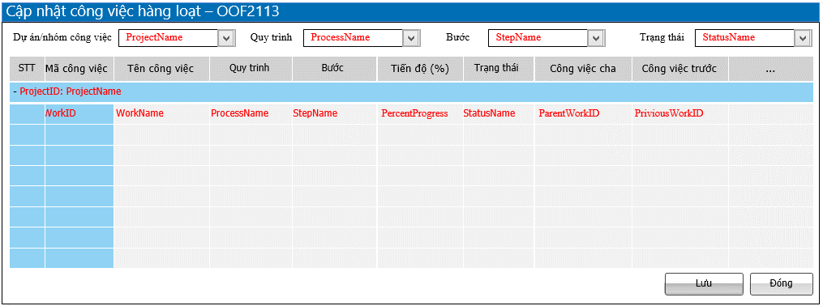

 |  |  |  |  |  |  | Flow Screen
 |  |  |  |  |  |  | Login TM-> Nghiệp vụ-> Công việc (Dạng danh sách) -> Chọn vào button [Sửa hàng loạt] -> Cập nhật công việc hàng loạt_OOF2113

Form Func Spec
Detail Design |  | Project | ASOFT - ERP.NET | ID Screen | OOF2113 | Created By | Hoàng vũ | Updated By | Hoàng vũ
 |  | Module | ASOFT-OO | Name Screen | Cập nhật công việc hàng loạt | Created Date | 2017-10-17 | Updated Date | 2017-10-17

I. KHÁI QUÁT CHỨC NĂNG
 |  | Cho phép người dùng có thể cập nhật từng dòng trên lưới, có thể sửa được nhiều dòng trên lưới

II. LOAD DỮ LiỆU (FORM_LOAD)
 | 1. Kiểm tra phân quyền
 |  | Kiểm tra phân quyền theo mã Form

 | 2. Biến và tham số

 | 3. Đổ nguồn cho combo
 |  | Thực thi @SQL001 để load combo [Dự án/nhóm công viêc]
 |  | Thực thi @SQL002 để load combo [quy trình] và Load dropdown [quy trình] trên lưới
 |  | Thực thi @SQL003 để load combo [Bước]
 |  | Thực thi @SQL005 để load combo [Trạng thái] và load Dropdown [Trạng thái]

 | 4. Đổ nguồn cho Form, Grid, Control
 |  | Thực thi @SQL006 load dữ liệu lên lưới

 | 5. Đổ nguồn ngoại lệ cho combo
 |  | Thực thi @SQL004 để load dropdown [Bước] phụ thuộc vào @SQL002 dropdown [Quy trình]

III. XỬ LÝ SỰ KiỆN

 |  | Sự kiện các ControlName trên màn hình OOF2113_Cập nhật công việc hàng loạt:
 |  | - Luồng 1: Sự kiện change combo [Dự án/nhóm công việc]: Thực thi @SQL006 load dữ liệu cho lưới với giá trị change
 |  | - Luồng 2: Sự kiện change combo [Quy trình]: Thực thi @SQL006 load dữ liệu cho lưới với giá trị change
 |  | - Luồng 3: Sự kiện change combo [Bước]: Thực thi @SQL006 load dữ liệu cho lưới với giá trị change
 |  | - Luồng 4: Sự kiện change combo [Trạng thái]: Thực thi @SQL006 load dữ liệu cho lưới với giá trị change

Click btnSave
Form OOF2113
Insert History theo luồng 7, Close Form OOF2113
và Load Form màn hình truy vấn tương ứng
- Luồng 5: Sự kiện click Button btnSave [Lưu] duyệt từng dòng trên lưới để ra kết quả thành công (thì update) hay không thành công (không thành công thì trả ra danh sách messgae
Check input require
Text Messege
00ML000039
Có
không
Kiểm tra đã bị xóa
@SQL008
Update
@SQL010
0
Kiểm tra đã bị sửa
@SQL009
Dialog Messege 00ML000055
Text Messege 00ML000054
Load lại from
1
1
0
Kiểm tra DivisionID@SQL007
Text Messege
00ML000050
0
1

Click btnClose
Form OOF2113
Insert History theo luồng 7, Close Form OOF2113
và Load Form màn hình truy vấn tương ứng
- Luồng 6: Sự kiện click Button btnClose [Đóng] duyệt từng dòng trên lưới để ra kết quả thành công (thì update) hay không thành công (không thành công thì trả ra danh sách messgae
Check input require
Text Messege
00ML000039
Có
không
Kiểm tra đã bị xóa
@SQL008
Update
@SQL010
0
Kiểm tra đã bị sửa
@SQL009
Dialog Messege 00ML000055
Text Messege 00ML000054
Load lại from
1
1
0
Kiểm tra DivisionID@SQL007
Text Messege
00ML000050
0
1
Change
Popup
Messege
00ML000016
Có
không
không
Có

 |  | Luồng 7
 |  | Sau khi Sửa thành công ở luồng 4 và 5 thì Xử lý tab lịch sử theo chuẩn (Tham khảo tài liệu phân tích chi tiết lịch sử) Với @RelatedToTypeID = 48

 |  | Luồng 8: Sự kiện chọn [Công việc cha]: btnChooseParentWorkName - Từ màn hình OOF2113 truyền tham số @DivisionID gọi đến màn hình OOF2115 (Màn hình OOF2115 chỉ chọn được 1 giá trị) - Đóng màn hình OOF2115 quay về OOF2113 và Fill giá trị chọn WorkName vào ParentWorkName để hiển thị và trường WorkID lưu ngầm vào ParentWorkID

 |  | Luồng 9: Sự kiện chọn [Công việc trước]: btnChoosePriviousWorkID - Từ màn hình OOF2113 truyền tham số @DivisionID gọi đến màn hình OOF2115 (Màn hình OOF2115 chỉ chọn được nhiều giá trị) - Đóng màn hình OOF2115 quay về OOF2113 và Fill giá trị chọn WorkID vào PriviousWorkID để hiển thị và trường vào ParentWorkID

 |  | Luồng 10: Sự kiện chọn [Người thực hiện]: btnChooseAssignedToUserName - Từ màn hình OOF2113 truyền tham số @DivisionID gọi đến màn hình CMNF9003 (Màn hình CMNF9003 chỉ chọn được 1 giá trị) - Đóng màn hình CMNF9003 quay về OOF2113 và Fill giá trị chọn EmployeeName vào AssignedToUserName để hiển thị và trường EmployeeID lưu ngầm vào AssignedToUserID

 |  | Luồng 11: Sự kiện xóa [Công việc cha]: btnDeleteParentWorkName - Sẽ clear giá trị của textbox ParentWorkID

 |  | Luồng 11: Sự kiện xóa [Công việc trước]: btnDeletePriviousWorkID - Sẽ clear giá trị của textbox PriviousWorkID

IV. LƯU ADD NEW (SAVE_CLICK)
 | 1. Kiểm tra trước khi lưu

 | 2. Lưu

V. LƯU EDIT (SAVE_CLICK)
 | 1. Kiểm tra trước khi lưu
 |  | Tham khảo luồng nghiệp vụ 5 và luồng 6

 | 2. Lưu
 |  | Tham khảo luồng nghiệp vụ 5 và luồng 6

VI. XÓA (DEELETE_CLICK)
 | 1. Kiểm tra trước khi xóa

 | 2. Xóa

VII. IN (PRINT_CLICK)

